тест кейсы
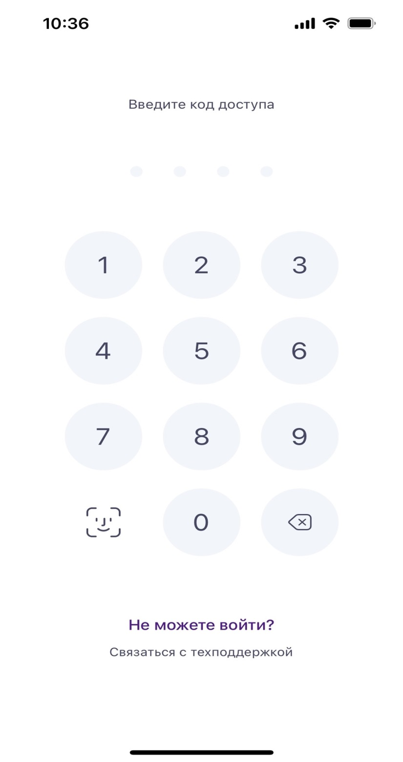
Приложение Здоровье
Функционал Face id реализован на экране авторизации в приложение.
При первой авторизации в приложение предлагается задать пин для входа и автоматически предлагается подключить Face id

positive test case 1
Успешная аутентификация через Face ID в приложении
Предусловия:
1-я авторизация в приложение
устройство: iphone 14, ios 17

steps
1. | Открыть приложение
2. | Открывается окно с предложением задать пин
 | 2.1. | можно ввести только цифры
 | 2.2. | минимальное число цифр для ввода 4
 | 2.3. | максимальное число цифр для ввода 4
3. | После установки пина открывается окно с предложением подключить face id
 | 3.1. | можно принять предложение подключения face id
 | 3.2. | можно отклонить предложение подключения face id
4. | Поднести лицо к камере устройства для распознавания.
5. | Приложение уведомляет об успешной установке face id
6. | Приложение возвращается на окно авторизации
7. | Кнопка для авторизации по Face id активна
8. | При нажатии открывается идентифицирование по face id
9. | Дождаться завершения аутентификации.

Ожидаемый результат
Пользователь успешно проходит аутентификацию через Face ID и получает доступ к приложению.

negative test case 1
Неудачная аутентификация через Face ID в приложении с неверным лицом.

Предусловия:
Приложение настроено на использование Face ID для входа.
устройство: iphone 14, ios 17

steps
1. | Открыть приложение
2. | Попробовать аутентифицироваться через Face ID с помощью другого лица
3. | Дождаться завершения попытки распознавания.

Ожидаемый результат
Аутентификация не удается, и приложение не предоставляет доступ, выводя сообщение об ошибке или запрашивая альтернативную аутентификацию

negative test case 2
Неудачная аутентификация через Face ID в приложении с ошибкой захвата лица

Предусловия:
Приложение настроено на использование Face ID для входа.
устройство: iphone 14, ios 17

steps
1. | Открыть приложение
2. | Попробовать аутентифицироваться через Face ID не захватив лицо полностью
3. | Дождаться завершения попытки распознавания.

Ожидаемый результат
Аутентификация не удается, и приложение не предоставляет доступ, выводя сообщение об ошибке или запрашивая альтернативную аутентификацию

